Основной экран
ОПЕРАЦИЯ "ВЫГРУЗКА ВАГОНОВ "

 |  |  |  |  |  |  | Подачи под выгрузку

 |  |  |  | Статус подачи | Станция | Парк | Ж.д. путь | Кол-во ваг поданых | Кол-во ваг выгруж | Цех выгрузки | Дата начала выгрузки | Дата окончания выгрузки | Дата создания | Создал | Дата корректировки | Правил
 |  | Отмена выгрузки | 1 | Завершено | Аглофабрика ГД | РОФ 1 | 24 | 10 | 10 | РОФ 1 | 1/1/23 | 1/2/23 | 1/1/23 | Иванов | 1/1/23 | Иванов
 |  |  | 2 | Начато | Аглофабрика ГД | ГД | 1 | 2 |  |  | 1/2/23 |  | 1/2/23 | Петров
 |  | Корректировка

 | Вагоны под выгрузкой

 |  | Время начала выгрузки |  |  |  |  |  |  |  |  | Убрать из подачи
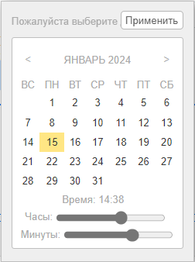

 |  |  | № поз. | № вагона | Оператор (аббр.) | Огран. (аббр.) | Род ваг.(аббр.) | Тип вагона | Разм. | Разм. тек. | Группа груза по прибытию | Груз по прибытию | Сертиф. данные | Стан. отправ. | Цех получ. | Статус (Груж/порож.) | Дата начала выгрузки | Дата окончания выгрузки | Дата создания | Создал | Дата корректировки | Правил

 |  | Время окончания выгрузки

 |  | Статус (Груж/порож.) |  |  |  | Груженный ПРИБ. - изменить статус (сейчас груженый по прибытию)
 |  | Порожний
 |  |  |  |  |  | Во всех формах изменить название поля "груж/порож" - изменить на "Статус"

 | Вагоны на пути

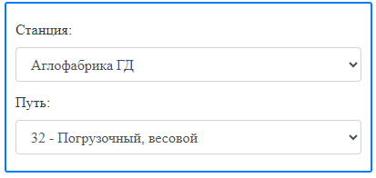
 |  |  |  |  |  |  |  |  |  | Выбрать для выгрузки

 |  |  | № поз. | № вагона | Оператор (аббр.) | Огран. (аббр.) | Род ваг.(аббр.) | Тип вагона | Разм. | Разм. тек. | Группа груза по прибытию | Груз по прибытию | Сертиф. данные | Стан. отправ. | Цех получ. | Статус (Груж/порож.)
 |  |  | 1 | 53024055 | ВИ-Одесса |  | ПВ | глуходонный | сс. | сс. | РУДА | Аглоруда |  | Шмаково | АЦ-3 | Груженый по прибытию
 |  |  | 2 | 54776323 | ВИ-Одесса |  | ПВ |  | сс. | сс. | РУДА | Аглоруда |  | Шмаково | АЦ-3 | Груженый по прибытию
 |  |  | 3 | 53833786 | ВИ-Одесса |  | ПВ | глуходонный | сс. | сс. | РУДА | Аглоруда |  | Шмаково | АЦ-3 | Груженый по прибытию
 |  |  | 4 | 59472647 | ВИ-Одесса |  | ПВ |  | сс. | сс. | РУДА | Аглоруда |  | Шмаково | АЦ-3 | Груженый по прибытию
 |  |  | 5 | 61912143 | ВИ-Одесса |  | ПВ |  | сс. | сс. | РУДА | Аглоруда |  | Шмаково | АЦ-3 | Груженый по прибытию
 |  |  | 6 | 59954479 | ВИ-Одесса |  | ПВ |  | сс. | сс. | РУДА | Аглоруда |  | Шмаково | АЦ-3 | Груженый по прибытию
 |  |  | 7 | 60791209 | ВИ-Одесса |  | ПВ |  | сс. | сс. | РУДА | Аглоруда |  | Шмаково | АЦ-3 | Груженый по прибытию

